2019097
ZHEJINAG BOSUER MOTION APPARATUS CO.,LTD.
SPARE PART CATALOGUE -MODEL: PH15A [ Z3 ]
IMPORTANT REMARKS:
1.Formulas have been set in this sheet.Please do not change any content or format,otherwise it will take long time for us to confirm.
2."QTY" means the qty of spare parts included in the respective kit."ORDER QTY" means the qty of spare parts you want to order,which needs to be filled in the blank.
3.If you need additional spare parts,please fill in the blanks "SPECIFICATION" ,"ENGLISH NAME",and "ORDER QTY" in the "ADDITIONAL SPARE PARTS REQUIRED"column.
4.(For BSE ref. only)本清单配件状态根据订单号：2019097
5.更新日期：2019-9-20

DIAGRAM | Двигатель
 | POS. | ERP CODE | CHINESE NAME | SPECIFICATION | ENGLISH NAME | UNIT | 采购成本(元) | QTY | UNIT PRICE (EX WORKS) | ORDER QTY | TOTAL AMOUNT | REMARKS
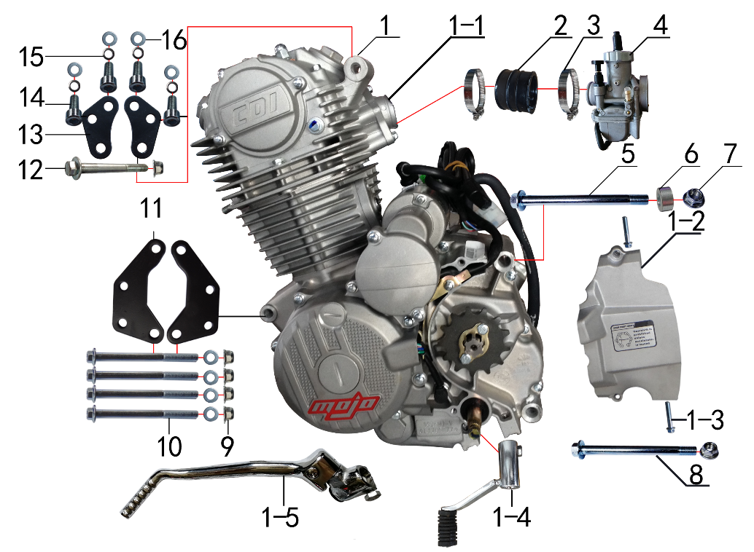 | 1 | L.250.011D | 普通款CB250CC发动机 | 宗申 电脚国抛丸链条式 520x13T 边盖修圆 长轴 MOJO专用边盖填红含石棉 进JQ-38 电镀变BT-0E# 电镀启QD-17-2# 含圆插点火器 | engine CB250cc | 台 |  | 1 |  |  | $0.00 | ZS172FMM
 | 1-1 | 1.004.0300 | 进气管 | BSE-J2(JQ-38) 抛丸(配PE) | intake manifold | 个 |  | 1 |  |  | $0.00
 | 1-2 | 1.137.0300 | 发动机左后边盖 | 宗申 CB150/250风冷修圆 抛丸 | engine sprocket cover | 个 |  | 1 |  |  | $0.00
 | 1-3 | 7.010.0050 | 六角法兰面螺栓 | M6*30蓝白锌 | hexagon bolt with flange | 个 |  | 2 |  |  | $0.00 | 6*28
 | 1-4 | 1.001.0230 | 挂档杆 | T9电镀(BT-0E#) | gear shifter | 根 |  | 1 |  |  | $0.00
 | 1-5 | 1.002.0105 | 启动杆 | 宗申QD-17-2# 电镀 | kick start lever | 根 |  | 1 |  |  | $0.00
 | 1-6 | 1.137.0244 | 发动机左前边盖 | 宗申 CB250风冷 抛丸 MOJO专用 填红 | engine cover, left, front | 个 |  | 1 |  |  | $0.00
 | 1-7 | 1.137.0433 | 发动机右大边盖 | 宗申 CB250风冷 抛丸 MOJO专用 填红 | engine cover assy, right | 个 |  | 1 |  |  | $0.00
 | 2 | 1.016.0271 | 化油器接口 | BSE-J2 | connector of Carburetor | 个 |  | 1 |  |  | $0.00
 | 3 | 1.030.0082 | 不锈钢抱箍 | Φ35-51 宽度10mm | stainless hoop | 个 |  | 2 |  |  | $0.00
 | 4 | 1.016.0325 | 化油器 | 中源PE28-M5 螺丝刀怠速(手动风门)配YX250主125# 怠40# | carburetor | 个 |  | 1 |  |  | $0.00 | NIBBI PE28
 | 5 | 7.010.0620 | 六角法兰面螺栓 | M10*1.25*120蓝白锌 | hexagon bolt with flange | 个 |  | 1 |  |  | $0.00
 | 6 | 3.330.0230 | 发动机后吊挂隔套 | Φ10*Φ20*10镀白锌 | spacer engine hanger rear | 个 |  | 1 |  |  | $0.00
 | 7 | 7.140.0030 | 全金属六角法兰面锁紧螺母(GB6187) | M10*1.25蓝白锌（自锁） | hexagon lock nut with flange (GB6187) | 个 |  | 2 |  |  | $0.00
 | 8 | 7.010.0600 | 六角法兰面螺栓 | M10*1.25*115蓝白锌 | hexagon bolt with flange | 个 |  | 1 |  |  | $0.00
 | 9 | 7.140.0020 | 全金属六角法兰面锁紧螺母(GB6187) | M8蓝白锌（自锁） | hexagon lock nut with flange (GB6187) | 个 |  | 5 |  |  | $0.00
 | 10 | 7.010.0250 | 六角法兰面螺栓 | M8*95蓝白锌 | hexagon bolt with flange | 个 |  | 4 |  |  | $0.00
 | 11 | 3.530.0210 | 吊片 | J2发动机前 黑色 | hanger part | 个 |  | 2 |  |  | $0.00
 | 12 | 7.010.0220 | 六角法兰面螺栓 | M8*75蓝白锌 | hexagon bolt with flange | 个 |  | 1 |  |  | $0.00
 | 13 | 3.530.0140 | 吊片 | J2发动机上(短)黑色 | hanger part | 付 |  | 1 |  |  | $0.00
 | 14 | 7.070.0140 | 内六角圆柱头螺钉 | M8*16蓝白锌 | inner hexagon screw | 个 |  | 4 |  |  | $0.00
 | 15 | 7.220.0020 | 弹簧垫圈 | Φ8 白锌 | spring washer | 个 |  | 4 |  |  | $0.00
 | 16 | 7.210.0080 | 平垫圈 | Φ8*Φ16镀锌 | flat washer | 个 |  | 8 |  |  | $0.00

DIAGRAM | Выхлопная система
 | POS. | ERP CODE | CHINESE NAME | SPECIFICATION | ENGLISH NAME | UNIT | 采购成本(元) | QTY | UNIT PRICE (EX WORKS ) | ORDER QTY | TOTAL AMOUNT | REMARKS
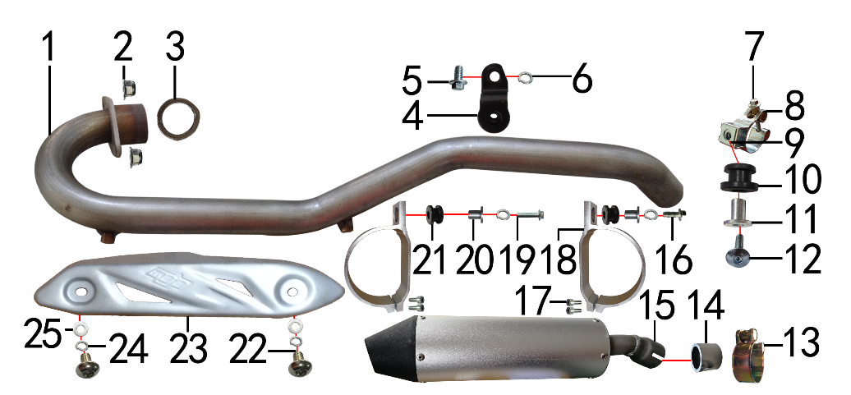 | 1 | 1.086.0453 | 排气管 | J2不锈钢(自制) | exhaust pipe | 根 |  | 1 |  |  | $0.00
 | 2 | 7.140.0020 | 全金属六角法兰面锁紧螺母(GB6187) | M8蓝白锌（自锁） | hexagon lock nut with flange (GB6187) | 个 |  | 2 |  |  | $0.00
 | 3 | 1.087.0020 | 排气管密封圈 | 200CC无石棉 | exhaust seal ring | 个 |  | 1 |  |  | $0.00
 | 4 | 1.084.0030 | 固定片焊接组件 | BSE150排气筒 黑色 | wielding fixing bracket assy | 个 |  | 1 |  |  | $0.00
 | 5 | 7.010.0120 | 六角法兰面螺栓 | M8*16蓝白锌 | hexagon bolt with flange | 个 |  | 1 |  |  | $0.00
 | 6 | 7.220.0020 | 弹簧垫圈 | Φ8 白锌 | spring washer | 个 |  | 3 |  |  | $0.00
 | 7 | 7.070.0090 | 内六角圆柱头螺钉 | M6*30蓝白锌 | inner hexagon screw | 个 |  | 1 |  |  | $0.00
 | 8 | 1.089.0100 | 强力抱箍 | Φ32-Φ35(J2系列排气管用) 银色 | hoops | 个 |  | 1 |  |  | $0.00
 | 9 | 7.190.0010 | 卡片螺母 | M6 蓝白锌（522） | clip nut | 个 |  | 1 |  |  | $0.00
 | 10 | 1.088.0020 | 排气管缓冲胶套 | J2(工字) | exhaust pipe rubber cushion | 个 |  | 1 |  |  | $0.00
 | 11 | 3.340.0350 | 油箱隔套（PH10L） | Φ22*Φ6.2-17-Φ9-15mm镀白锌（532） | spacer, fuel tank, PH10L | 个 |  | 1 |  |  | $0.00
 | 12 | 7.050.0030 | 内六角大扁头螺钉 | M6*25蓝白锌 | inner hexagon flat screw | 个 |  | 1 |  |  | $0.00
 | 13 | 1.089.0040 | 强力抱箍 | D8筒专用Φ40-Φ43 | hoops | 个 |  | 1 |  |  | $0.00
 | 14 | 1.087.0065 | 排气管密封圈 | 石墨垫φ32*φ41*30 | exhaust seal ring | 个 |  | 1 |  |  | $0.00
 | 15 | 1.085.1070 | 排气筒 | 新款D8 银色(自制) | muffler | 套 |  | 1 |  |  | $0.00
 | 16 | 7.010.0150 | 六角法兰面螺栓 | M8*30蓝白锌 | hexagon bolt with flange | 个 |  | 1 |  |  | $0.00
 | 17 | 7.070.0060 | 内六角圆柱头螺钉 | M6*16蓝白锌 | inner hexagon screw | 个 |  | 4 |  |  | $0.00
 | 18 | 1.089.0035 | 排气筒抱扣 | 新款D8筒体(铝加工氧化银色) | muffler clamp | 个 |  | 2 |  |  | $0.00
 | 19 | 7.010.0160 | 六角法兰面螺栓 | M8*35蓝白锌 | hexagon bolt with flange | 个 |  | 1 |  |  | $0.00
 | 20 | 3.340.0480 | 台阶衬套(新D8筒铝抱箍) | Φ20*Φ8-16.5-Φ10-14mm 镀白锌 | #N/A | 个 |  | 2 |  |  | $0.00
 | 21 | 3.250.0020 | 油箱缓冲胶垫 | BSE250工字 | rubber buffer , fuel tank | 只 |  | 2 |  |  | $0.00
 | 22 | 7.060.0020 | 内六角平圆头螺钉 | M6*10蓝白锌 | inner hexagon screw | 个 |  | 2 |  |  | $0.00
 | 23 | 1.081.0080 | 防烫片 | 自制MOJO抛丸 不锈钢(304) | anti-scald plate | 个 |  | 1 |  |  | $0.00
 | 24 | 7.220.0010 | 弹簧垫圈 | Φ6 白锌 | spring washer | 个 |  | 2 |  |  | $0.00
 | 25 | 7.210.0040 | 平垫圈 | Φ6*Φ12镀锌 | flat washer | 个 |  | 2 |  |  | $0.00

DIAGRAM | Траверса
 | POS. | ERP CODE | CHINESE NAME | SPECIFICATION | ENGLISH NAME | UNIT | 采购成本(元) | QTY | UNIT PRICE (EX WORKS ) | ORDER QTY | TOTAL AMOUNT | REMARKS
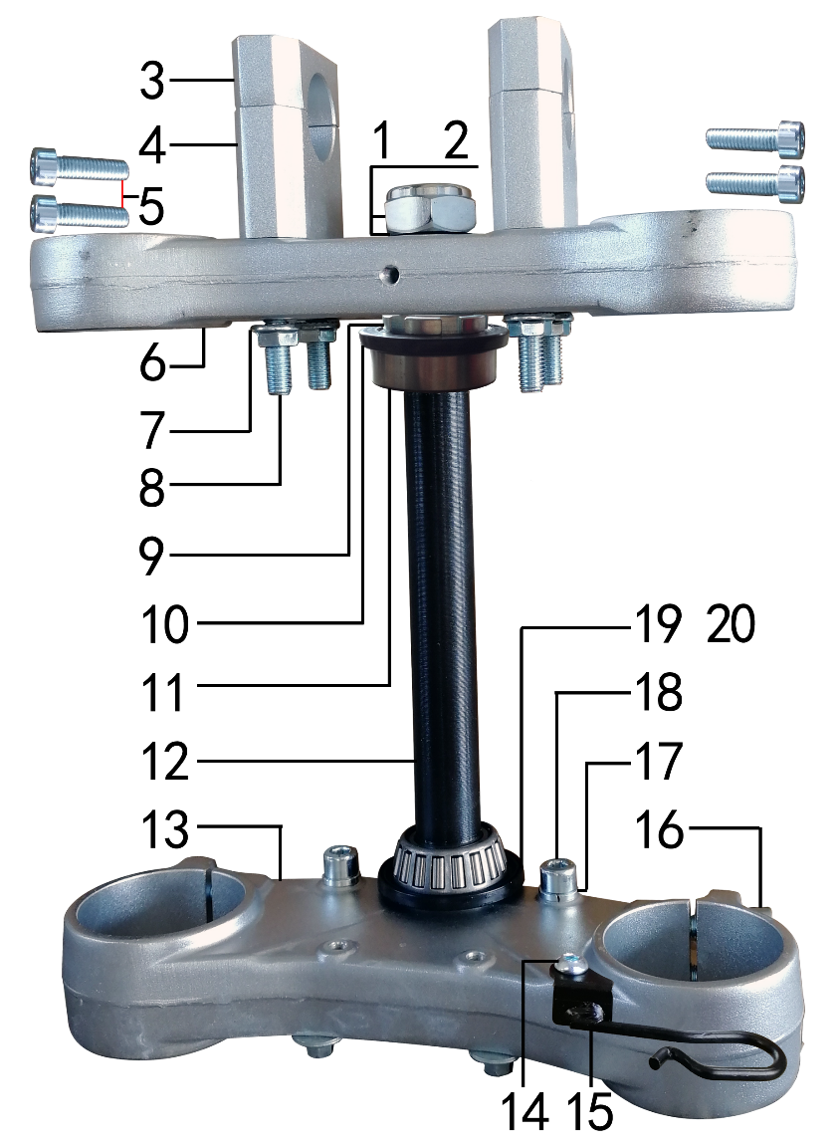 | 1 | 7.210.0270 | 平垫圈 | Φ23*Φ35*1.5镀锌 | flat washer | 个 |  | 1 |  |  | $0.00
 | 2 | 7.260.0020 | 电镀大盖帽 | 盖帽中间打φ9孔 | steering stem nut | 个 |  | 1 |  |  | $0.00
 | 3 | 4.080.0120 | 上压块 | AF7 Φ28.5 喷砂银色 | handle bar pad, up | 块 |  | 2 |  |  | $0.00
 | 4 | 4.090.0100 | 下压块(40mm) | AF7 Φ28.5 喷砂银色 | handle bar pad, bottom (40mm) | 块 |  | 2 |  |  | $0.00
 | 5 | 7.070.0080 | 内六角圆柱头螺钉 | M6*25蓝白锌 | inner hexagon screw | 个 |  | 4 |  |  | $0.00
 | 6 | 4.060.0350 | 上联板 | AF-66 Φ51*177 银色 | triple clamp, up | 块 |  | 1 |  |  | $0.00
 | 7 | 7.140.0020 | 全金属六角法兰面锁紧螺母(GB6187) | M8蓝白锌（自锁） | hexagon lock nut with flange (GB6187) | 个 |  | 4 |  |  | $0.00
 | 8 | 7.070.0220 | 内六角圆柱头螺钉 | M8*95蓝白锌 | inner hexagon screw | 个 |  | 4 |  |  | $0.00
 | 9 | 7.270.0010 | 锁紧螺母 | 六槽M25*1*7 蓝白锌 | lock nut | 个 |  | 1 |  |  | $0.00
 | 10 | 7.280.0040 | 防尘盖 | PH系列上胶垫 内孔22(我司提供支架) | dust seal | 个 |  | 1 |  |  | $0.00
 | 11 | 7.350.0080 | 锥度轴承 | Φ25*Φ52(30205) | needle bearing | 个 |  | 2 |  |  | $0.00
 | 12 | 4.100.0140 | 方向轴 | J2D (264mm)配51/54同力AF7联板 | steering | 根 |  | 1 |  |  | $0.00
 | 13 | 4.070.0310 | 下联板 | AF-66 Φ54*177 银色 | triple clamp, bottom | 块 |  | 1 |  |  | $0.00
 | 14 | 7.060.0020 | 内六角平圆头螺钉 | M6*10蓝白锌 | inner hexagon screw | 个 |  | 1 |  |  | $0.00
 | 15 | 7.430.0052 | 卡扣 | BSE联板前刹车线夹 黑色 | buckle plastic | 个 |  | 1 |  |  | $0.00
 | 16 | 7.070.0160 | 内六角圆柱头螺钉 | M8*25蓝白锌 | inner hexagon screw | 个 |  | 4 |  |  | $0.00
 | 17 | 7.220.0020 | 弹簧垫圈 | Φ8 白锌 | spring washer | 个 |  | 2 |  |  | $0.00
 | 18 | 7.070.0140 | 内六角圆柱头螺钉 | M8*16蓝白锌 | inner hexagon screw | 个 |  | 2 |  |  | $0.00
 | 19 | 7.280.0045 | 防尘盖 | PH系列下胶垫 内孔24(我司提供支架) | dust seal | 个 |  | 1 |  |  | $0.00
 | 20 | 7.210.0360 | 平垫圈 | Φ23.5*Φ35*1不锈钢(金工制作) | flat washer | 个 |  | 1 |  |  | $0.00

DIAGRAM | Рама
 | POS. | ERP CODE | CHINESE NAME | SPECIFICATION | ENGLISH NAME | UNIT | 采购成本(元) | QTY | UNIT PRICE (EX WORKS ) | ORDER QTY | TOTAL AMOUNT | REMARKS
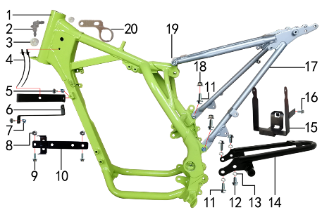 | 1 | 3.500.1364 | BSE150D车架 | BSE150(铸钢边梁)车头管配BSE方向器 荧光绿(本田款后刹孔距49)前限(3#) | frame, BSE 150D | 个 |  | 1 |  |  | $0.00
 | 2 | 6.081.0010 | 油管接头 | W4.8-G1/8-4.8（白色透明） | oil hose connection | 个 |  | 1 |  |  | $0.00
 | 3 | 6.250.0020 | 塑件胶塞 | CRF110 | fairings rubber plug | 只 |  | 2 |  |  | $0.00
 | 4 | 8.010.0090 | 扎带(带圆头) | 5*168 黑色 | tie | 根 |  | 2 |  |  | $0.00
 | 5 | 7.050.0011 | 内六角大扁头螺钉 | M6*12蓝白锌 | inner hexagon flat screw | 个 |  | 2 |  |  | $0.00
 | 6 | 3.730.0070 | 塑件支撑 | BSE150 黑色(中间冲φ6.5孔) | fairings bracket | 个 |  | 2 |  |  | $0.00
 | 7 | 7.190.0010 | 卡片螺母 | M6 蓝白锌（522） | clip nut | 个 |  | 2 |  |  | $0.00
 | 8 | 7.170.0020 | 六角法兰面防滑螺母 | M6蓝白锌 | hexagon nut with flange | 个 |  | 2 |  |  | $0.00
 | 9 | 7.010.0020 | 六角法兰面螺栓 | M6*16蓝白锌 | hexagon bolt with flange | 个 |  | 2 |  |  | $0.00
 | 10 | 3.740.0090 | 固定片 | BSE150整流器(含继电器支架) 黑色 | fixing bracket | 片 |  | 1 |  |  | $0.00
 | 11 | 7.010.0130 | 六角法兰面螺栓 | M8*20蓝白锌 | hexagon bolt with flange | 个 |  | 4 |  |  | $0.00
 | 12 | 7.010.0120 | 六角法兰面螺栓 | M8*16蓝白锌 | hexagon bolt with flange | 个 |  | 2 |  |  | $0.00
 | 13 | 7.220.0020 | 弹簧垫圈 | Φ8 白锌 | spring washer | 个 |  | 4 |  |  | $0.00
 | 14 | 3.640.0050 | 托架 | BSE150后货架 黑色 | bracket | 个 |  | 1 |  |  | $0.00
 | 15 | 3.630.0150 | 电池盒 | BSE150 黑色 | battery box | 个 |  | 1 |  |  | $0.00
 | 16 | 7.010.0010 | 六角法兰面螺栓 | M6*12蓝白锌 | hexagon bolt with flange | 个 |  | 1 |  |  | $0.00
 | 17 | 3.700.0280 | 后尾架 | BSE150 银色 | tail frame | 个 |  | 1 |  |  | $0.00
 | 18 | 7.140.0020 | 全金属六角法兰面锁紧螺母(GB6187) | M8蓝白锌（自锁） | hexagon lock nut with flange (GB6187) | 个 |  | 2 |  |  | $0.00
 | 19 | 7.070.0195 | 内六角圆柱头螺钉 | M8*45蓝白锌 | inner hexagon screw | 个 |  | 2 |  |  | $0.00
 | 20 | 3.740.0020 | 固定片 | 电门锁(3.5mm)铝 配同力AF7联板 | fixing bracket | 个 |  | 1 |  |  | $0.00

DIAGRAM | Педали и подножки
 | POS. | ERP CODE | CHINESE NAME | SPECIFICATION | ENGLISH NAME | UNIT | 采购成本(元) | QTY | UNIT PRICE (EX WORKS ) | ORDER QTY | TOTAL AMOUNT | REMARKS
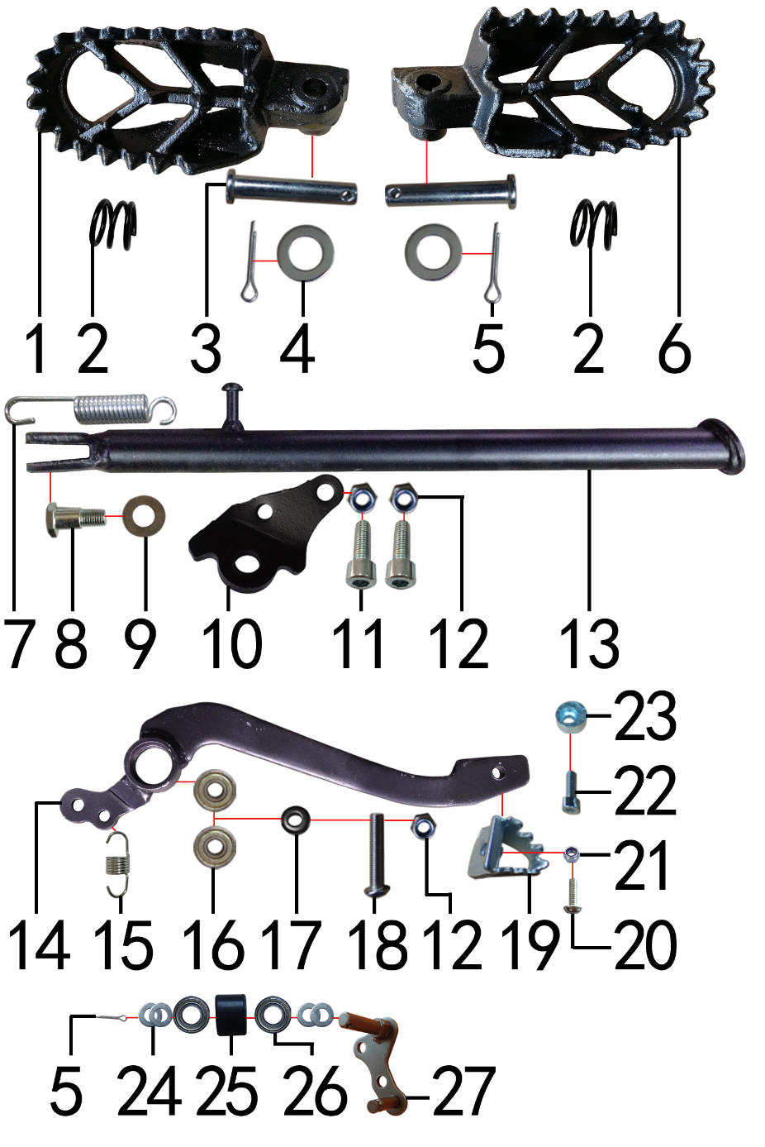 | 1 | 3.570.0161 | 脚蹬 | 铸钢 CRF款 黑色(左) | foot pedal | 只 |  | 1 |  |  | $0.00
 | 2 | 3.590.0080 | 脚蹬压缩弹簧 | 2.2发黑 | #N/A | 只 |  | 2 |  |  | $0.00
 | 3 | 7.240.0030 | 圆柱销 | Φ8*42蓝白锌 8.8级 | cylindrical pin | 根 |  | 2 |  |  | $0.00
 | 4 | 7.210.0080 | 平垫圈 | Φ8*Φ16镀锌 | flat washer | 个 |  | 2 |  |  | $0.00
 | 5 | 7.230.0030 | 开口销 | Φ2.5*16 白锌 | cotter pin | 根 |  | 3 |  |  | $0.00
 | 6 | 3.570.0162 | 脚蹬 | 铸钢 CRF款 黑色(右) | foot pedal | 只 |  | 1 |  |  | $0.00
 | 7 | 3.620.0010 | 边支撑弹簧 | 90mm | side stand spring | 个 |  | 1 |  |  | $0.00
 | 8 | 7.030.0010 | 外六角台阶螺栓 | M10*25镀白锌 | hexagon step bolt | 个 |  | 1 |  |  | $0.00
 | 9 | 7.210.0180 | 平垫圈 | Φ12*Φ24*1.5镀锌 | flat washer | 个 |  | 1 |  |  | $0.00
 | 10 | 3.600.0050 | 边支撑固定座 | J2边支撑 黑色 | fix bracket of side stand | 个 |  | 1 |  |  | $0.00
 | 11 | 7.070.0170 | 内六角圆柱头螺钉 | M8*30蓝白锌 | inner hexagon screw | 个 |  | 2 |  |  | $0.00
 | 12 | 7.160.0040 | 非金属嵌件六角锁紧螺母 | M8蓝白锌（尼龙防松） | hexagon nut | 个 |  | 3 |  |  | $0.00
 | 13 | 3.610.0280 | 边支撑 | 黑色窄头(歼2铸钢边梁18/21专用)340mm | side stand | 个 |  | 1 |  |  | $0.00
 | 14 | 4.260.0112 | 脚刹杆 | 歼2上弯式(不带头) 黑色 | rear brake padel | 根 |  | 1 |  |  | $0.00
 | 15 | 4.270.0110 | 脚刹杆弹簧 | 猎豹(总长24) | brake pedal spring | 根 |  | 1 |  |  | $0.00
 | 16 | 7.390.0010 | 全封闭轴承 | 608 | bearing | 个 |  | 2 |  |  | $0.00
 | 17 | 7.210.0110 | 平垫圈 | Φ9*Φ17*2.5毛坯(金工制作) | flat washer | 个 |  | 1 |  |  | $0.00
 | 18 | 7.120.0210 | 不锈钢半圆内六角 | M8*40 | stainless inner hexagonal screw | 个 |  | 1 |  |  | $0.00
 | 19 | 4.280.0030 | 脚刹杆头 | 铁 BSK(J1/J5) 银色 | brake lever tip | 个 |  | 1 |  |  | $0.00
 | 20 | 7.060.0033 | 内六角平圆头螺钉 | M6*16蓝白锌 | inner hexagon screw | 个 |  | 1 |  |  | $0.00
 | 21 | 7.150.0010 | 全金属六角锁紧螺母(GB6184) | M6蓝白锌（自锁） | hexagon lock nut (GB6184) | 个 |  | 1 |  |  | $0.00
 | 22 | 7.070.0040 | 内六角圆柱头螺钉 | M6*10蓝白锌 | inner hexagon screw | 个 |  | 1 |  |  | $0.00
 | 23 | 7.440.0010 | 后刹限位偏心轮 | Ф18*Ф6.5*9电镀 J1/J2/J5通用 | rear brake limit eccenter | 个 |  | 1 |  |  | $0.00
 | 24 | 7.210.0130 | 平垫圈 | Φ10*Φ18*1.5镀锌 | flat washer | 个 |  | 4 |  |  | $0.00
 | 25 | 2.060.0010 | 涨紧轮 | BSE MOTO 黑色 | tensioner roller | 个 |  | 1 |  |  | $0.00
 | 26 | 7.390.0200 | 全封闭轴承 | 6900 | bearing | 个 |  | 2 |  |  | $0.00
 | 27 | 2.070.0050 | 涨紧轮固定焊接组件 | 涨紧轮(J2铸钢边梁)短轴 黑色 | tensioner bracket | 个 |  | 1 |  |  | $0.00

DIAGRAM | Подвеска задняя
 | POS. | ERP CODE | CHINESE NAME | SPECIFICATION | ENGLISH NAME | UNIT | 采购成本(元) | QTY | UNIT PRICE (EX WORKS ) | ORDER QTY | TOTAL AMOUNT | REMARKS
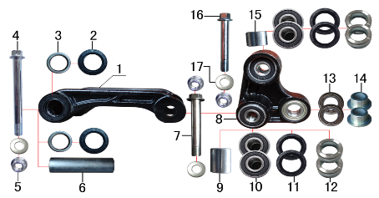 | 1 | 3.160.0030 | 摇架叉 | PH10 铸钢U形 黑色 | fork, linkage | 个 |  | 1 |  |  | $0.00
 | 2 | 7.330.0010 | 骨架油封 | Φ20*32*5 | seal | 只 |  | 2 |  |  | $0.00
 | 3 | 7.360.0010 | 滚针轴承 | HK2012 | needle bearing | 个 |  | 2 |  |  | $0.00
 | 4 | 7.010.0780 | 拉杆车架六角法兰面螺栓 | M12*1.25*120蓝白锌(特制)10.9级 J2/T9 | bolt | 个 |  | 1 |  |  | $0.00
 | 5 | 7.140.0040 | 全金属六角法兰面锁紧螺母(GB6187) | M12*1.25蓝白锌（自锁） | hexagon lock nut with flange (GB6187) | 个 |  | 3 |  |  | $0.00
 | 6 | 3.340.0340 | 拉杆车架连接衬套 | Φ20*Φ12*81mm PH10/T9/J2/J1/J5/189通用(渗碳淬火) | spacer | 个 |  | 1 |  |  | $0.00
 | 7 | 7.010.0720 | 摇臂拉杆安装螺栓 | M12*1.25*95蓝白锌(定制)10.9级 J1/J2/J5/T9/PH10通用 | bolt, linkage rocker lever | 个 |  | 1 |  |  | $0.00
 | 8 | 3.170.0030 | 三角摇臂 | PH10 铸钢三角 黑色 | linkage | 个 |  | 1 |  |  | $0.00
 | 9 | 3.340.0300 | 摇臂拉杆连接内衬套 | Ф18*Ф12.5*24mm J2/T9/PH10 | spacer, linkage | 个 |  | 1 |  |  | $0.00
 | 10 | 7.390.0030 | 全封闭轴承 | 6001 | bearing | 个 |  | 4 |  |  | $0.00
 | 11 | 7.330.0062 | 骨架油封 | Φ20*28*4 | seal | 只 |  | 4 |  |  | $0.00
 | 12 | 3.340.0310 | 摇臂拉杆连接外衬套 | Ф20*Ф12*9.5mm J2/T9/PH10 | spacer, linkage | 个 |  | 4 |  |  | $0.00
 | 13 | 7.390.0220 | 全封闭轴承 | 6902 | bearing | 个 |  | 2 |  |  | $0.00
 | 14 | 3.340.0280 | 摇臂后减连接衬套 | Ф20*Ф10.2*11-Ф15mm J2/T9/PH10 | spacer, rear shock fixing of linkage | 个 |  | 2 |  |  | $0.00
 | 15 | 3.340.0330 | 摇臂平叉连接内衬套 | Ф18*Ф12.5*13.5mm J2/T9/PH10(030) | spacer, linkage | 个 |  | 1 |  |  | $0.00
 | 16 | 7.010.0730 | 六角法兰面螺栓 | M12*1.25*100蓝白锌(特制)10.9级 | hexagon bolt with flange | 个 |  | 1 |  |  | $0.00
 | 17 | 7.210.0180 | 平垫圈 | Φ12*Φ24*1.5镀锌 | flat washer | 个 |  | 3 |  |  | $0.00

DIAGRAM | Маятник задний
 | POS. | ERP CODE | CHINESE NAME | SPECIFICATION | ENGLISH NAME | UNIT | 采购成本(元) | QTY | UNIT PRICE (EX WORKS ) | ORDER QTY | TOTAL AMOUNT | REMARKS
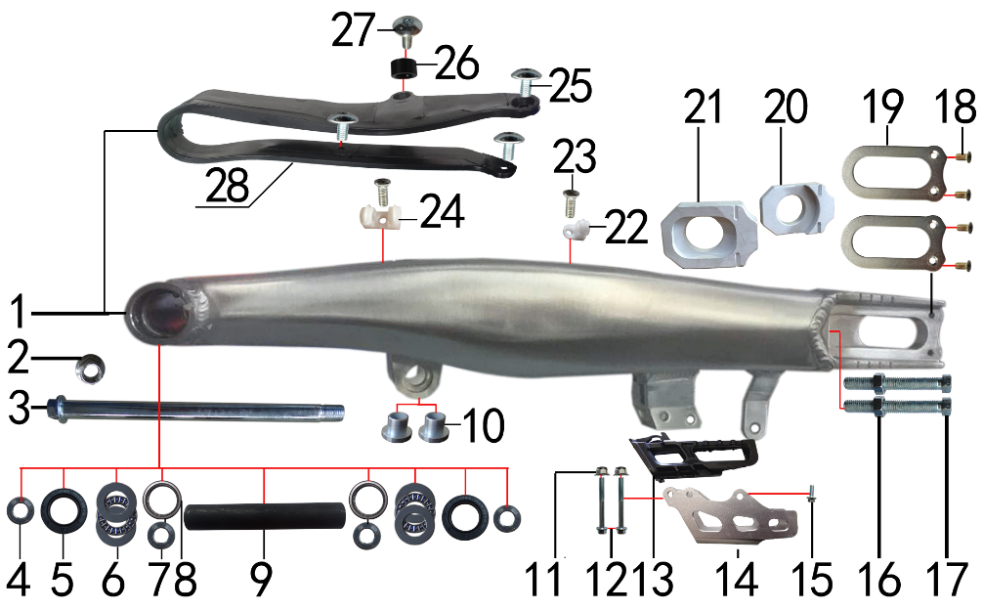 | 1 | 3.510.0185 | 刀型铝平叉 | 16寸(2015款J2)(539) | swingarm | 个 |  | 1 |  |  | $0.00
 | 2 | 7.140.0050 | 全金属六角法兰面锁紧螺母(GB6187) | M14*1.5蓝白锌（自锁） | hexagon lock nut with flange (GB6187) | 个 |  | 1 |  |  | $0.00
 | 3 | 3.320.0020 | 平叉轴 | 蓝白锌Φ15*M14*1.5*240 切边(J2铸钢边梁) 10.9级 | swingarm axle | 根 |  | 1 |  |  | $0.00
 | 4 | 3.340.0112 | 刀型铝平叉外衬套 | Φ25*Φ15*6.5mm J2 镀白锌 | Inner spacer swingarm | 个 |  | 2 |  |  | $0.00
 | 5 | 7.330.0051 | 骨架油封 | Φ25*33*6 | seal | 只 |  | 2 |  |  | $0.00
 | 6 | 7.370.0010 | 平面推力轴承 | Φ17*Φ30*4 | thrust bearing | 个 |  | 2 |  |  | $0.00
 | 7 | 3.340.0052 | 铝平叉轴承隔套 | Ф25*Ф15*20mm J2 轴承钢 | Inner spacer of alloy swingarm | 个 |  | 2 |  |  | $0.00
 | 8 | 7.360.0120 | 滚针轴承 | NK2520 | needle bearing | 个 |  | 2 |  |  | $0.00
 | 9 | 3.340.0181 | 刀型铝平叉中轴内衬套 | Φ25*Φ17*144mm J1 发黑 | inner spacer of alloy swingarm | 个 |  | 1 |  |  | $0.00
 | 10 | 3.340.0370 | 刀型铝平叉台阶衬套 | Ф23.5*Ф12*18.5-Ф16*13.5mm(浩旭）镀白锌(030) | step spacer of steel swingarm | 个 |  | 2 |  |  | $0.00
 | 11 | 7.140.0010 | 全金属六角法兰面锁紧螺母(GB6187) | M6蓝白锌（自锁） | hexagon lock nut with flange (GB6187) | 个 |  | 2 |  |  | $0.00
 | 12 | 7.010.0081 | 六角法兰面螺栓 | M6*50蓝白锌 | hexagon bolt with flange | 个 |  | 2 |  |  | $0.00
 | 13 | 2.100.0090 | 调链器 | 新款J5(左右) | chain guide | 套 |  | 1 |  |  | $0.00
 | 14 | 2.110.0027 |  |  |  |  |  | 1 |  |  | $0.00
 | 15 | 7.010.0020 |  |  |  |  |  | 1 |  |  | $0.00
 | 16 | 7.180.0040 |  |  |  |  |  | 2 |  |  | $0.00
 | 17 | 7.020.0081 |  |  |  |  |  | 2 |  |  | $0.00
 | 18 | 7.090.0050 |  |  |  |  |  | 4 |  |  | $0.00
 | 19 | 3.350.0051 |  |  |  |  |  | 2 |  |  | $0.00
 | 20 | 3.690.0111 |  |  |  |  |  | 1 |  |  | $0.00
 | 21 | 3.690.0110 |  |  |  |  |  | 1 |  |  | $0.00
 | 22 | 7.430.0010 |  |  |  |  |  | 1 |  |  | $0.00
 | 23 | 7.090.0030 |  |  |  |  |  | 2 |  |  | $0.00
 | 24 | 7.430.0020 |  |  |  |  |  | 1 |  |  | $0.00
 | 25 | 7.050.0010 |  |  |  |  |  | 3 |  |  | $0.00
 | 26 | 3.330.0100 | 隔套 | Φ8.5*Φ15*8黑色（前刹用） | sleeve | 个 |  | 1 |  |  | $0.00
 | 27 | 7.050.0025 | 内六角大扁头螺钉 | M6*20蓝白锌 | inner hexagon flat screw | 个 |  | 1 |  |  | $0.00
 | 28 | 3.350.0020 | 平叉护套 | 宽U型(189) | chain slider | 个 |  | 1 |  |  | $0.00

DIAGRAM | Амортизаторы
 | POS. | ERP CODE | CHINESE NAME | SPECIFICATION | ENGLISH NAME | UNIT | 采购成本(元) | QTY | UNIT PRICE (EX WORKS ) | ORDER QTY | TOTAL AMOUNT | REMARKS
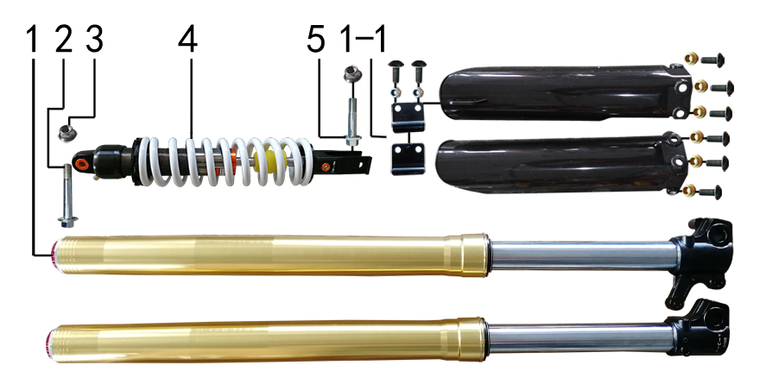 | 1 | 3.270.1239 | 前减震 | 830mm*51*54钛金色双可调(马祖奇托头孔距56)行程180mm配护板红色圆齿调节钮 | front fork | 副 |  | 1 |  |  | $0.00
 | 1-1 | 3.290.0080 | 前减震保护片 | 37# 黑色 S05(Q0) 左右挡泥板及附件 | front fork guard | 付 |  | 1 |  |  | $0.00
 | 2 | 7.010.0530 | 后减震上六角法兰面螺栓 | M10*1.25*60蓝白锌10.9级 J2 | hexagon bolt, rear shock up | 个 |  | 1 |  |  | $0.00
 | 3 | 7.140.0030 | 全金属六角法兰面锁紧螺母(GB6187) | M10*1.25蓝白锌（自锁） | hexagon lock nut with flange (GB6187) | 个 |  | 2 |  |  | $0.00
 | 4 | 3.280.0760 | 后减震 | 450mm*Φ12白色内置液压可调加长缓冲块(歼2) 下叉开档23 | rear shock | 根 |  | 1 |  |  | $0.00
 | 5 | 7.010.0460 | 后减震下安装螺栓 | M10*1.25*45蓝白锌(铣平) J2/T9/PH10 | bolt, rear shock bottom | 个 |  | 1 |  |  | $0.00

DIAGRAM | Руль
 | POS. | ERP CODE | CHINESE NAME | SPECIFICATION | ENGLISH NAME | UNIT | 采购成本(元) | QTY | UNIT PRICE (EX WORKS ) | ORDER QTY | TOTAL AMOUNT | REMARKS
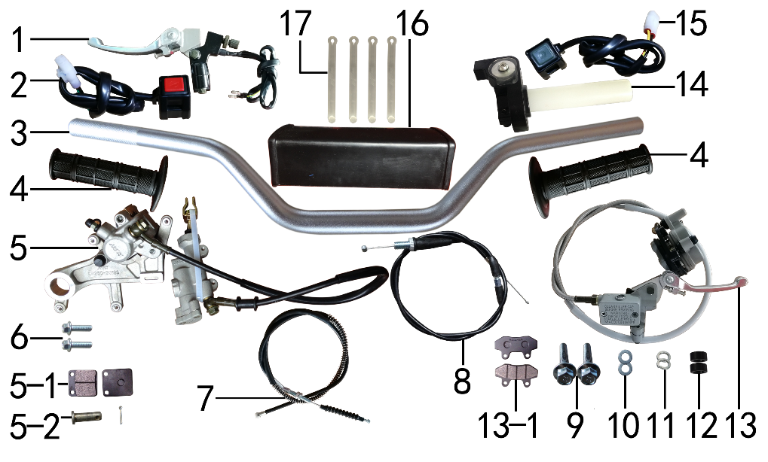 | 1 | 4.290.0025 | 离合手柄 | 中号折叠离合总成(带座)氧化白 带圆头断电开关线长500mm | clutch lever | 只 |  | 1 |  |  | $0.00
 | 2 | 5.130.0111 | 开关 | CT-43方型 红熄火（线长450mm 防水 DJ7021-2-21） | switch | 个 |  | 1 |  |  | $0.00
 | 3 | 4.010.0260 | 铝变径管车把 | 775-780 银色 Φ28.5*22.2(BSE-1) | alloy fat handle bar | 根 |  | 1 |  |  | $0.00
 | 4 | 4.030.0030 | 把套 | 黑色(软) | grips | 付 |  | 1 |  |  | $0.00
 | 5 | 4.170.0222 | 后碟刹器CRF | 本色 49孔距 80顶杆长度 普通透明油管长度600mm普通摩擦片(701) | rear brake, CRF | 套 |  | 1 |  |  | $0.00
 | 5-1 | 4.450.0185 | 摩擦片 | CRF后 普通(701) | brake pads | 副 |  | 1 |  |  | $0.00
 | 5-2 | 4.210.0010 | 后刹顶杆U型叉 | 含圆柱销 开口销 | U shape fork, brake rod | 副 |  | 1 |  |  | $0.00
 | 5-3 | 4.410.0121 | 上泵总成 | CRF后刹(顶杆长80mm)(701) | master cylinder | 套 |  | 1 |  |  | $0.00
 | 5-4 | 4.420.0101 | 下泵总成 | CRF后刹(701) | brake bump, bottom | 套 |  | 1 |  |  | $0.00
 | 5-5 | 4.190.0161 | 后碟刹高压油管 | CRF 普通透明耐高压油管长度600mm(701) | rear break hose | 根 |  | 1 |  |  | $0.00
 | 6 | 7.010.0020 | 六角法兰面螺栓 | M6*16蓝白锌 | hexagon bolt with flange | 个 |  | 2 |  |  | $0.00
 | 7 | 4.120.0190 | 离合线 | 100+16.0 带防护弹簧(库存继续使用用完为止) | clutch cable | 根 |  | 1 |  |  | $0.00
 | 8 | 4.110.0400 | 油门线 | 950+122双调(M10*1.25) | throttle cable | 根 |  | 1 |  |  | $0.00
 | 9 | 7.010.0170 | 六角法兰面螺栓 | M8*40蓝白锌 | hexagon bolt with flange | 个 |  | 2 |  |  | $0.00
 | 10 | 7.210.0080 | 平垫圈 | Φ8*Φ16镀锌 | flat washer | 个 |  | 2 |  |  | $0.00
 | 11 | 7.220.0020 | 弹簧垫圈 | Φ8 白锌 | spring washer | 个 |  | 2 |  |  | $0.00
 | 12 | 3.330.0090 | 隔套 | Φ8.5*Φ15*5黑色（前刹用） | sleeve | 个 |  | 2 |  |  | $0.00
 | 13 | 4.160.0225 | 前碟刹器13A | 1230油管长 直的上接头 56孔距 大A博士下泵体 硬管长500mm 本色配中号可折叠氧化白手柄 | front brake assy 13A | 套 |  | 1 |  |  | $0.00
 | 13-1 | 4.450.0020 | 摩擦片 | 普通大A博士 | brake pads | 副 |  | 1 |  |  | $0.00
 | 13-2 | 4.410.0010 | 上泵总成 | 前刹(小沙小油镜)右 | master cylinder | 套 |  | 1 |  |  | $0.00
 | 13-3 | 4.420.0080 | 下泵总成 | 前刹(大A博士) 沙面灰 | brake bump, bottom | 套 |  | 1 |  |  | $0.00
 | 13-4 | 4.180.0115 | 前碟刹高压油管 | 1230mm直接头配大A博士下泵体 | front brack hose | 根 |  | 1 |  |  | $0.00
 | 13-5 | 4.310.0021 | 刹车手柄 | 中号折叠 氧化白 | brake lever | 只 |  | 1 |  |  | $0.00
 | 14 | 4.050.0100 | 油门座 | 广东黑色彷CNC白色滚轮(含白色把芯) | throttle accelerator | 只 |  | 1 |  |  | $0.00
 | 15 | 5.130.0117 | 开关 | CT-43方型 绿启动（线长450mm 防水 DJ7021-2-21） | switch | 个 |  | 1 |  |  | $0.00
 | 16 | 6.040.0030 | 老款方形护胸 | 内宽55mm | Square chest protector old type | 个 |  | 1 |  |  | $0.00
 | 17 | 8.010.0080 | 扎带 | MOJO弹性 75mm | tie | 根 |  | 4 |  |  | $0.00

DIAGRAM | Колесо переднее
 | POS. | ERP CODE | CHINESE NAME | SPECIFICATION | ENGLISH NAME | UNIT | 采购成本(元) | QTY | UNIT PRICE (EX WORKS ) | ORDER QTY | TOTAL AMOUNT | REMARKS
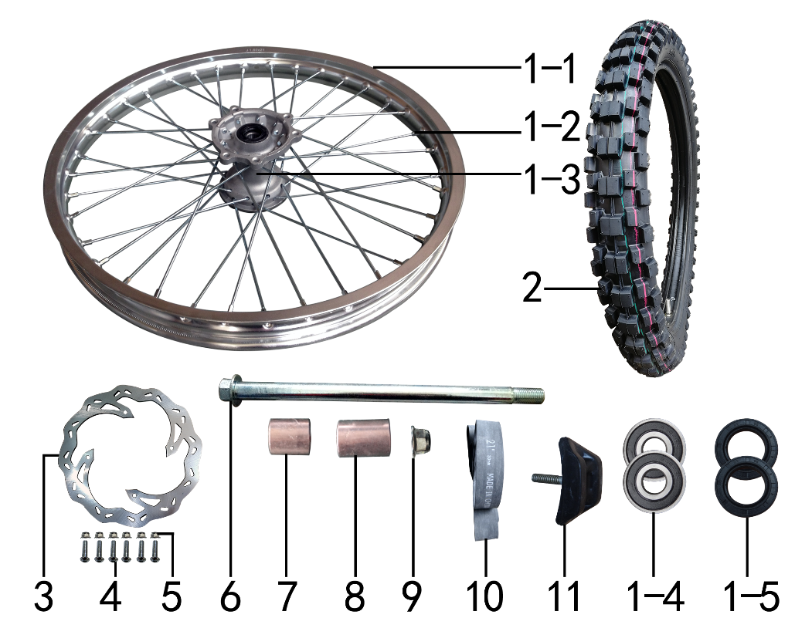 | 1 | 3.070.0512 | 前轮毂总成 | 250-6 铝1.60*21(2个气门嘴孔) 抛丸+7系BSE银色孔15mm普通8K辐条 | front wheel assy | 套 |  | 1 |  |  | $0.00
 | 1-1 | 3.020.0050 | 铝圈 | WM 1.60*21银色(2只气门嘴孔)36H.帽孔7.5mm | alloy rim | 个 |  | 1 |  |  | $0.00
 | 1-2 | 3.040.0061 | 辐条(含辐条螺母) | 前轮21寸 250-6 238mm | spoke & nipple | 根 |  | 36 |  |  | $0.00
 | 1-3 | 3.010.0150 | 毂芯 | 250-6前抛丸 | hub | 个 |  | 1 |  |  | $0.00
 | 1-4 | 7.390.0160 | 全封闭轴承 | 6302 | bearing | 个 |  | 2 |  |  | $0.00
 | 1-5 | 7.330.0101 | 鼓芯油封 | Φ25*42*7 | #N/A | 只 |  | 2 |  |  | $0.00
 | 1-6 | 3.341.0020 | 鼓芯内衬管 | 250-6 前 | drum brake inner sleeve | 根 |  | 1 |  |  | $0.00
 | 2 | 3.090.0030 | 远星深齿轮胎 | 80/100-21(P153) | #N/A | 套 |  | 1 |  |  | $0.00
 | 2-1 | 3.090.0040 | 远星深齿外胎 | 80/100-21(P153) | #N/A | 个 |  | 1 |  |  | $0.00
 | 2-2 | 3.090.0041 | 远星深齿内胎 | 80/100-21 | #N/A | 个 |  | 1 |  |  | $0.00
 | 3 | 4.230.0210 | 前碟刹盘 | Φ240*101齿轮形(P018E-2BZ) 磁钢孔4-Φ6.2沉孔3mm | front brake disc | 片 |  | 1 |  |  | $0.00
 | 4 | 7.060.0040 | 内六角平圆头螺钉 | M6*20蓝白锌 10.9级 | inner hexagon screw | 个 |  | 6 |  |  | $0.00
 | 5 | 7.160.0030 | 非金属嵌件六角锁紧螺母 | M6蓝白锌（尼龙防松） | hexagon nut | 个 |  | 6 |  |  | $0.00
 | 6 | 3.130.0430 | 轮轴 | 蓝白锌Φ15*230*M14*1.5 | axle | 根 |  | 1 |  |  | $0.00
 | 7 | 3.330.0750 | 轮轴隔套 | Φ15*Φ25*22镀白锌 | axle sleeve | 个 |  | 1 |  |  | $0.00
 | 8 | 3.330.0755 | 轮轴隔套 | Φ15*Φ25*26镀白锌 | axle sleeve | 个 |  | 1 |  |  | $0.00
 | 9 | 7.140.0050 | 全金属六角法兰面锁紧螺母(GB6187) | M14*1.5蓝白锌（自锁） | hexagon lock nut with flange (GB6187) | 个 |  | 1 |  |  | $0.00
 | 10 | 3.030.0080 | 衬带 | 21寸 | belt | 个 |  | 1 |  |  | $0.00
 | 11 | 3.110.0020 | 内胎防滑锁 | 1.60铝 | tire lock | 个 |  | 1 |  |  | $0.00

DIAGRAM | Колесо заднее
 | POS. | ERP CODE | CHINESE NAME | SPECIFICATION | ENGLISH NAME | UNIT | 采购成本(元) | QTY | UNIT PRICE (EX WORKS ) | ORDER QTY | TOTAL AMOUNT | REMARKS
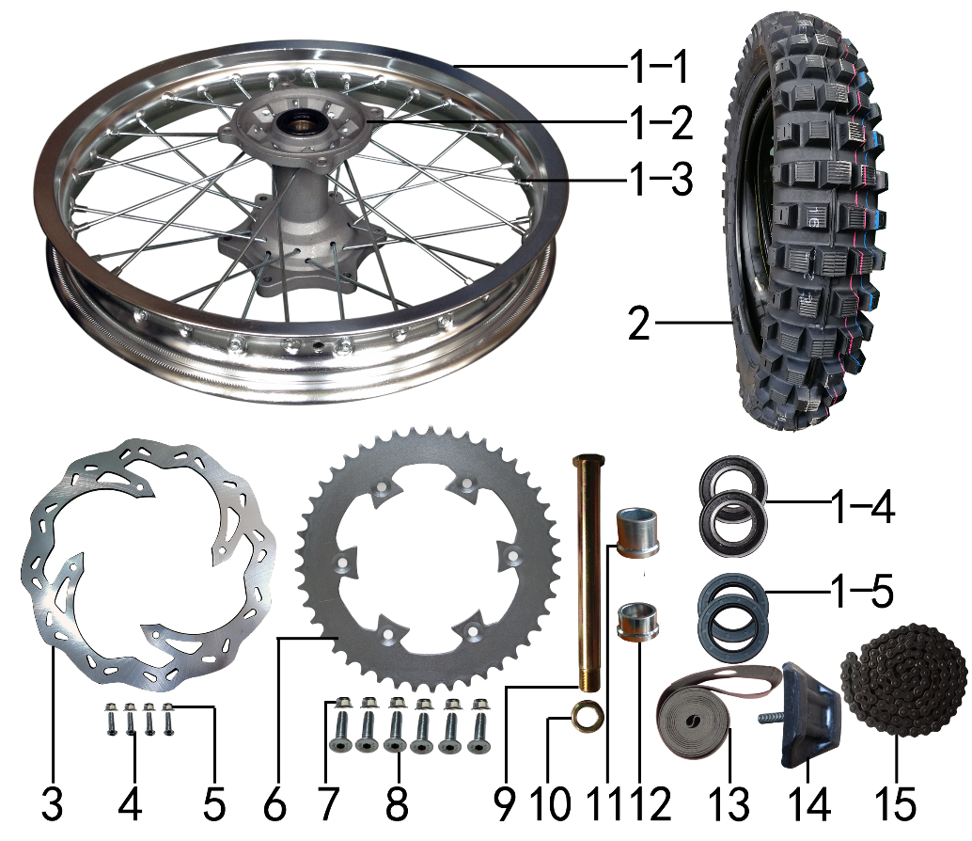 | 1 | 3.080.0431 | 后轮毂总成 | 250-7 铝2.15*18(2个气门嘴孔) 抛丸+7系BSE银色孔25mm普通8K辐条 | rear wheel assy | 套 |  | 1 |  |  | $0.00
 | 1-1 | 3.020.0140 | 铝圈 | WM 2.15*18银色(2只气门嘴孔)32H.帽孔7.5mm | alloy rim | 个 |  | 1 |  |  | $0.00
 | 1-2 | 3.010.0170 | 毂芯 | 250-7后抛丸 | hub | 个 |  | 1 |  |  | $0.00
 | 1-3 | 3.040.0360 | 辐条(含辐条螺母) | 后18寸 250-7 内194mm | spoke & nipple | 根 |  | 16 |  |  | $0.00
 | 1-3 | 3.040.0365 | 辐条(含辐条螺母) | 后18寸 250-7 外190mm | spoke & nipple | 根 |  | 16 |  |  | $0.00
 | 1-4 | 7.390.0070 | 全封闭轴承 | 6005 | bearing | 个 |  | 3 |  |  | $0.00
 | 1-5 | 7.330.0070 | 鼓芯油封 | Φ30*47*7 | #N/A | 只 |  | 2 |  |  | $0.00
 | 1-6 | 3.341.0030 | 鼓芯内衬管 | 250-7 后 | drum brake inner sleeve | 根 |  | 1 |  |  | $0.00
 | 2 | 3.090.0042 | 远星深齿轮胎 | 110/90-18(P153) | #N/A | 套 |  | 1 |  |  | $0.00
 | 2-1 | 3.090.0043 | 远星深齿外胎 | 110/90-18(P153) | #N/A | 个 |  | 1 |  |  | $0.00
 | 2-2 | 3.090.0044 | 远星深齿内胎 | 110/90-18 | #N/A | 个 |  | 1 |  |  | $0.00
 | 3 | 4.240.0180 | 后碟刹盘 | 波浪形Φ240*Φ121孔距140.5-4孔（701） | rear disc | 片 |  | 1 |  |  | $0.00
 | 4 | 7.060.0040 | 内六角平圆头螺钉 | M6*20蓝白锌 10.9级 | inner hexagon screw | 个 |  | 4 |  |  | $0.00
 | 5 | 7.160.0030 | 非金属嵌件六角锁紧螺母 | M6蓝白锌（尼龙防松） | hexagon nut | 个 |  | 4 |  |  | $0.00
 | 6 | 2.040.0560 | 链轮 | 520*125*45白锌 | rear sprocket | 个 |  | 1 |  |  | $0.00
 | 7 | 7.140.0020 | 全金属六角法兰面锁紧螺母(GB6187) | M8蓝白锌（自锁） | hexagon lock nut with flange (GB6187) | 个 |  | 6 |  |  | $0.00
 | 8 | 7.040.0060 | 内六角沉头螺钉 | M8*35蓝白锌 10.9级 | inner hexagon flash screw | 个 |  | 6 |  |  | $0.00
 | 9 | 3.130.0040 | 后轮轴 | 镀彩锌Φ25*259-扁方Φ40-28mm 含螺母（523） | rear axle | 根 |  | 1 |  |  | $0.00
 | 10 | 3.130.0050 | 后轮轴螺母 | M24*1.5 镀彩锌 | rear axle nut | 个 |  | 1 |  |  | $0.00
 | 11 | 3.330.0910 | 后轮左隔套 | Ф36*Ф25.2*29-Ф32蓝白锌 J1(250-7鼓芯)后轮左隔套 | rear axle sleeve L | 个 |  | 1 |  |  | $0.00
 | 12 | 3.330.0890 | 后轮右隔套 | Ф36*Ф25.2*17.5-Ф32蓝白锌 J1/J5后轮右隔套 | rear axle sleeve R | 个 |  | 1 |  |  | $0.00
 | 13 | 3.030.0060 | 衬带 | 18寸 | belt | 个 |  | 1 |  |  | $0.00
 | 14 | 3.110.0040 | 内胎防滑锁 | 1.85铝 | tire lock | 个 |  | 1 |  |  | $0.00
 | 15 | 2.010.0741 | ZH链条 | 520*110L黑色 | chain, ZH | 根 |  | 1 |  |  | $0.00

DIAGRAM | Фильтр воздушный
 | POS. | ERP CODE | CHINESE NAME | SPECIFICATION | ENGLISH NAME | UNIT | 采购成本(元) | QTY | UNIT PRICE (EX WORKS ) | ORDER QTY | TOTAL AMOUNT | REMARKS
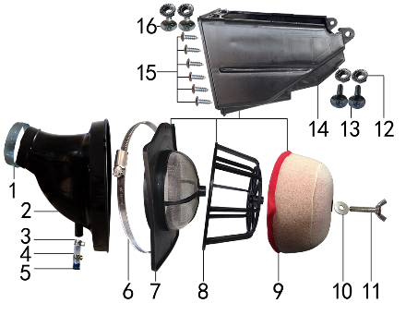 | 1 | 1.030.0085 | 不锈钢抱箍 | Φ38-57 宽度10mm | stainless hoop | 个 |  | 1 |  |  | $0.00
 | 2 | 1.028.0090 | 空滤器喉管 | BSE150S 黑色 | air filter rubber connector | 个 |  | 1 |  |  | $0.00
 | 3 | 7.290.0030 | 油管卡扣 | Φ13.5(J6空滤器用) | oil hose clip | 个 |  | 2 |  |  | $0.00
 | 4 | 9.200.0030 | 透明管 | Φ12 | transparent pipe | 卷 |  | 0.02 |  |  | $0.00
 | 5 | 1.083.0050 | 圆管堵头 | φ12.5橡胶黑色 | plug | 个 |  | 1 |  |  | $0.00
 | 6 | 1.030.0090 | 不锈钢抱箍 | Φ140-160 宽度9mm | stainless hoop | 个 |  | 1 |  |  | $0.00
 | 7 | 1.031.0060 | 空滤器前盖 | BSE150 带防火网 | air filter front cover | 个 |  | 1 |  |  | $0.00
 | 8 | 1.034.0080 | 空滤器海绵支架 | BSE150 | air filter sponge bracket | 个 |  | 1 |  |  | $0.00
 | 9 | 1.029.0080 | 空滤器滤芯 | BSE150(海绵) | air filter sponge element | 个 |  | 1 |  |  | $0.00
 | 10 | 7.210.0090 | 平垫圈 | Φ8*Φ22镀锌 | flat washer | 个 |  | 1 |  |  | $0.00
 | 11 | 7.130.0010 | 蝶形螺钉 | M6*40 | batterfly screw | 个 |  | 1 |  |  | $0.00
 | 12 | 7.170.0020 | 六角法兰面防滑螺母 | M6蓝白锌 | hexagon nut with flange | 个 |  | 4 |  |  | $0.00
 | 13 | 7.050.0030 | 内六角大扁头螺钉 | M6*25蓝白锌 | inner hexagon flat screw | 个 |  | 2 |  |  | $0.00
 | 14 | 1.032.0050 | 空滤器后盖 | BSE150 | air filter rear cover | 个 |  | 1 |  |  | $0.00
 | 15 | 7.100.0110 | 十字槽盘头自攻螺钉 | 4.8*16白锌 | cross flat screw | 个 |  | 6 |  |  | $0.00
 | 16 | 7.050.0020 | 内六角大扁头螺钉 | M6*16蓝白锌 | inner hexagon flat screw | 个 |  | 2 |  |  | $0.00

DIAGRAM | Электрика
 | POS. | ERP CODE | CHINESE NAME | SPECIFICATION | ENGLISH NAME | UNIT | 采购成本(元) | QTY | UNIT PRICE (EX WORKS ) | ORDER QTY | TOTAL AMOUNT | REMARKS
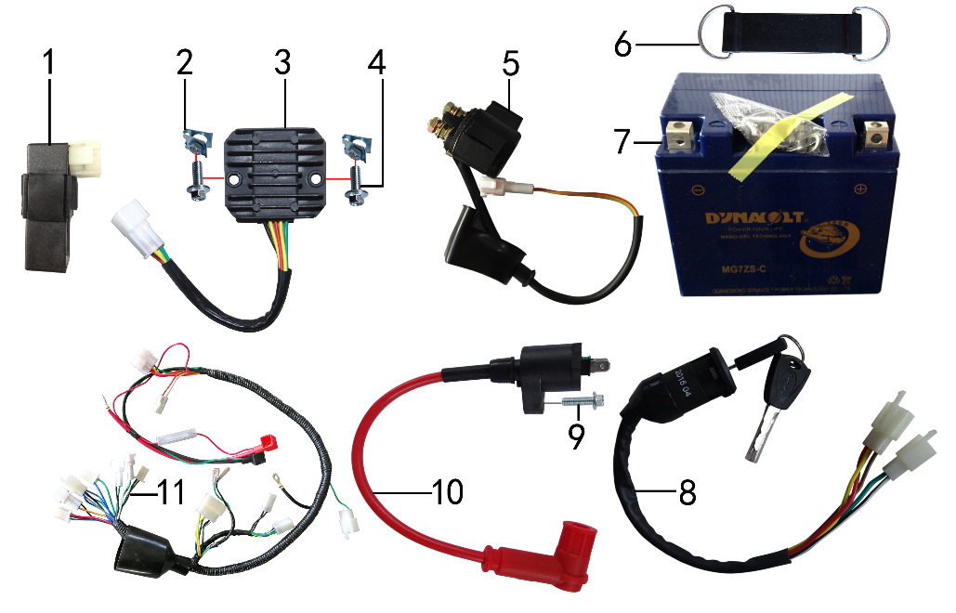 | 1 | 5.090.0135 | 点火器 | LiHua250CC CDI 圆插 | CDI | 个 |  | 1 |  |  | $0.00
 | 2 | 7.190.0010 | 卡片螺母 | M6 蓝白锌（522） | clip nut | 个 |  | 2 |  |  | $0.00
 | 3 | 5.050.0050 | 整流器 | 五线(防水插件) | rectifier | 个 |  | 1 |  |  | $0.00
 | 4 | 7.010.0010 | 六角法兰面螺栓 | M6*12蓝白锌 | hexagon bolt with flange | 个 |  | 2 |  |  | $0.00
 | 5 | 5.060.0020 | 继电器 | 12V(防水插件) | relay | 个 |  | 1 |  |  | $0.00
 | 6 | 6.310.0050 | 橡胶绷带 | MOJO L105MM | rubber belt | 根 |  | 1 |  |  | $0.00
 | 7 | 5.020.0040 | 电池 | 猛狮 12V6AH(胶体MG7ZS-C) | battery | 只 |  | 1 |  |  | $0.00
 | 8 | 5.150.0040 | 电门锁 | 3档5线 | circuit switch | 个 |  | 1 |  |  | $0.00
 | 9 | 7.010.0030 | 六角法兰面螺栓 | M6*20蓝白锌 | hexagon bolt with flange | 个 |  | 1 |  |  | $0.00
 | 10 | 5.030.0068 | 高压包 | 110CC红色(GY6)(线长280mm)防水插件BSE状态(插件线长200mm) | ignition coil | 个 |  | 1 |  |  | $0.00
 | 11 | 5.010.0521 | 总线 | BSE150 防水插件(3档5线 配RD仪表 本田大灯)前加防水套 | wire harness | 套 |  | 1 |  |  | $0.00

DIAGRAM | Облицовка
 | POS. | ERP CODE | CHINESE NAME | SPECIFICATION | ENGLISH NAME | UNIT | 采购成本(元) | QTY | UNIT PRICE (EX WORKS ) | ORDER QTY | TOTAL AMOUNT | REMARKS
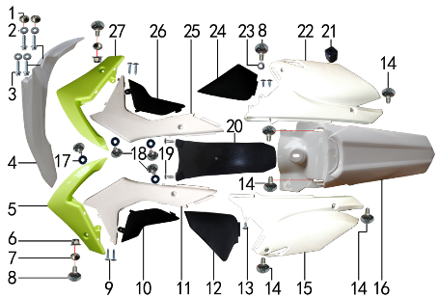 | 1 | 3.340.0420 | 台阶衬套 | BSE250 Ф19*Ф8.5-Ф6*5.5mm 铝 | step washer | 个 |  | 2 |  |  | $0.00
 | 2 | 7.210.0070 | 平垫圈 | Φ6*Φ18*1.5镀锌 | flat washer | 个 |  | 4 |  |  | $0.00
 | 3 | 7.010.0020 | 六角法兰面螺栓 | M6*16蓝白锌 | hexagon bolt with flange | 个 |  | 4 |  |  | $0.00
 | 4 | 6.130.0180 | 前挡泥板 | BSE150 白色 | front fender | 块 |  | 1 |  |  | $0.00
 | 5 | 6.150.0192 | 前左侧板 | BSE150 荧光绿14137 | front left side green | 块 |  | 1 |  |  | $0.00
 | 5 | 6.150.0192 | 前左侧板 | BSE150 白色4137 | front left side white
 | 6 | 7.140.0010 | 全金属六角法兰面锁紧螺母(GB6187) | M6蓝白锌（自锁） | hexagon lock nut with flange (GB6187) | 个 |  | 2 |  |  | $0.00
 | 7 | 3.340.0380 | 台阶衬套（歼2塑件） | Φ22*Φ6.2-4.5-Φ9-2.5mm 镀白锌 | step washer | 个 |  | 2 |  |  | $0.00
 | 8 | 7.050.0025 | 内六角大扁头螺钉 | M6*20蓝白锌 | inner hexagon flat screw | 个 |  | 3 |  |  | $0.00
 | 9 | 7.100.0030 | 十字槽盘头自攻螺钉 | 4.2*12(大头)白锌 | cross flat screw | 个 |  | 4 |  |  | $0.00
 | 10 | 6.170.0160 | 左中下侧板 | BSE150 黑色 | left middle down side plate | 块 |  | 1 |  |  | $0.00
 | 11 | 6.170.0150 | 左中上侧板 | BSE150 白色 | left middle upper side plate | 块 |  | 1 |  |  | $0.00
 | 12 | 6.190.0161 | 后左下侧板 | BSE150 黑色(小片) | plastic, rear right | 块 |  | 1 |  |  | $0.00
 | 13 | 7.100.0020 | 十字槽盘头自攻螺钉 | 4.2*8白锌 | cross flat screw | 个 |  | 3 |  |  | $0.00
 | 14 | 7.050.0020 | 内六角大扁头螺钉 | M6*16蓝白锌 | inner hexagon flat screw | 个 |  | 5 |  |  | $0.00
 | 15 | 6.190.0150 | 后左侧板 | BSE150 白色 | plastic, rear left side | 块 |  | 1 |  |  | $0.00
 | 16 | 6.140.0180 | 后挡泥板 | BSE150 白色 | rear fender | 块 |  | 1 |  |  | $0.00
 | 17 | 7.210.0060 | 平垫圈 | Φ6*Φ16橡胶 | flat washer | 个 |  | 4 |  |  | $0.00
 | 18 | 7.050.0010 | 内六角大扁头螺钉 | M6*10蓝白锌 | inner hexagon flat screw | 个 |  | 4 |  |  | $0.00
 | 19 | 7.100.0110 | 十字槽盘头自攻螺钉 | 4.8*16白锌 | cross flat screw | 个 |  | 2 |  |  | $0.00
 | 20 | 6.230.0080 | 后挡泥皮 | BSE250-12 黑色 | rear rubber mud | 块 |  | 1 |  |  | $0.00
 | 21 | 1.088.0040 | 侧板隔热橡胶垫 | J2 | thermal insulation rubber | 个 |  | 1 |  |  | $0.00
 | 22 | 6.200.0140 | 后右侧板 | BSE150 白色 | rear right side, plastic | 块 |  | 1 |  |  | $0.00
 | 23 | 3.330.0020 | 隔套 | Φ6*Φ12*6镀白锌 | sleeve | 个 |  | 1 |  |  | $0.00
 | 24 | 6.200.0150 | 后右下侧板 | BSE150 黑色 | plastic, left side plate, bottom | 块 |  | 1 |  |  | $0.00
 | 25 | 6.180.0140 | 右中上侧板 | BSE150 白色 | fairing, right middle side, up | 块 |  | 1 |  |  | $0.00
 | 26 | 6.180.0150 | 右中下侧板 | BSE150 黑色 | fairing, right middle side, bottom | 块 |  | 1 |  |  | $0.00
 | 27 | 6.160.0182 | 前右侧板 | BSE150 白色14137 | front right side white
 | 27 | 6.160.0182 | 前右侧板 | BSE150 荧光绿14137 | front right side green | 块 |  | 1 |  |  | $0.00

DIAGRAM | Бак топливный и седло
 | POS. | ERP CODE | CHINESE NAME | SPECIFICATION | ENGLISH NAME | UNIT | 采购成本(元) | QTY | UNIT PRICE (EX WORKS ) | ORDER QTY | TOTAL AMOUNT | REMARKS
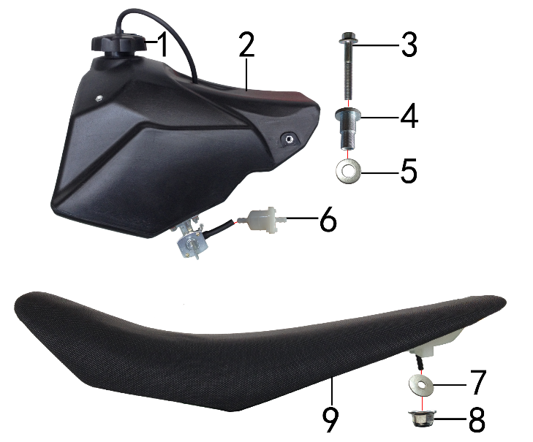 | 1 | 6.090.0190 | 油壶盖 | J1、J5黑色 | fuel cap | 个 |  | 2 |  |  | $0.00
 | 2 | 6.080.0230 | 油壶 | BSE 150 黑色(带油壶开关) | fuel tank | 个 |  | 4 |  |  | $0.00
 | 3 | 7.010.0070 | 六角法兰面螺栓 | M6*40蓝白锌 | hexagon bolt with flange | 个 |  | 4 |  |  | $0.00
 | 4 | 3.340.0360 | 油箱台阶衬套 | Ф22*Ф6.5*27-Ф12mm J2 镀白锌(030) | step spacer, fuel tank | 个 |  | 1 |  |  | $0.00
 | 5 | 7.210.0150 | 平垫圈 | Φ10*Φ22*1.5镀锌 | flat washer | 个 |  | 1 |  |  | $0.00
 | 6 | 1.026.0010 | 油滤器 | 白色塑料(不能拆卸) | oil filter | 个 |  | 2 |  |  | $0.00
 | 7 | 7.210.0090 | 平垫圈 | Φ8*Φ22镀锌 | flat washer | 个 |  | 2 |  |  | $0.00
 | 8 | 7.140.0020 | 全金属六角法兰面锁紧螺母(GB6187) | M8蓝白锌（自锁） | hexagon lock nut with flange (GB6187) | 个 |  | 3 |  |  | $0.00
 | 9 | 6.010.0598 | 座垫 | BSE150 黑色 两侧白色BSE | seat | 个 |  | 4 |  |  | $0.00

DIAGRAM | Фара головного света и приборная панель
 | POS. | ERP CODE | CHINESE NAME | SPECIFICATION | ENGLISH NAME | UNIT | 采购成本(元) | QTY | UNIT PRICE (EX WORKS ) | ORDER QTY | TOTAL AMOUNT | REMARKS
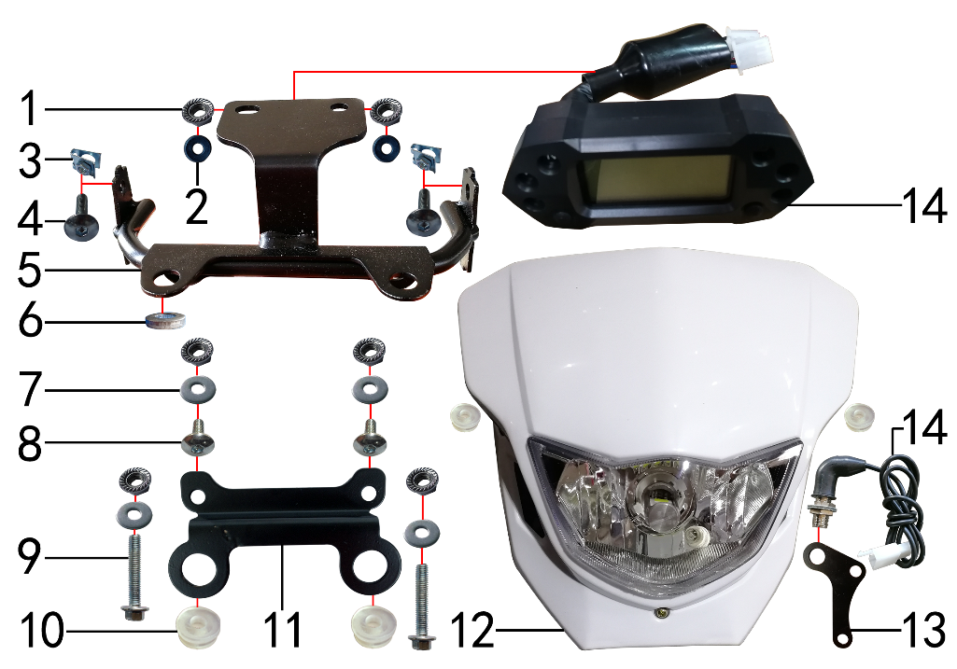 | 1 | 7.170.0020 | 六角法兰面防滑螺母 | M6蓝白锌 | hexagon nut with flange | 个 |  | 6 |  |  | $0.00
 | 2 | 7.210.0060 | 平垫圈 | Φ6*Φ16橡胶 | flat washer | 个 |  | 2 |  |  | $0.00
 | 3 | 7.190.0010 | 卡片螺母 | M6 蓝白锌（522） | clip nut | 个 |  | 2 |  |  | $0.00
 | 4 | 7.050.0025 | 内六角大扁头螺钉 | M6*20蓝白锌 | inner hexagon flat screw | 个 |  | 2 |  |  | $0.00
 | 5 | 3.750.0193 | 支架 | BSE150D上(本田大灯)配BSE联板 RD仪表安装座 黑色(焊接座激光切) | bracket | 片 |  | 1 |  |  | $0.00
 | 6 | 7.210.0112 | 平垫圈 | Φ9*Φ17*3.5铝(金工制作) | flat washer | 个 |  | 1 |  |  | $0.00
 | 7 | 7.210.0070 | 平垫圈 | Φ6*Φ18*1.5镀锌 | flat washer | 个 |  | 2 |  |  | $0.00
 | 8 | 7.010.0020 | 六角法兰面螺栓 | M6*16蓝白锌 | hexagon bolt with flange | 个 |  | 2 |  |  | $0.00
 | 9 | 7.010.0060 | 六角法兰面螺栓 | M6*35蓝白锌 | hexagon bolt with flange | 个 |  | 2 |  |  | $0.00
 | 10 | 6.250.0020 | 塑件胶塞 | CRF110 | fairings rubber plug | 只 |  | 4 |  |  | $0.00
 | 11 | 3.750.0190 | 支架 | BSE150D下(本田大灯) 黑色 | bracket | 片 |  | 1 |  |  | $0.00
 | 12 | 5.120.0045 | 大灯 | 本田款 白色 4芯插件带钩 LED灯泡 | headlight | 套 |  | 1 |  |  | $0.00
 | 13 | 3.740.0046 | 固定片 | 时速表感应器(配56孔距) 黑色(激光切割)2.5mmJ3车型 | fixing bracket | 片 |  | 1 |  |  | $0.00
 | 14 | 5.080.0081 | RD1703-APO仪表 | 21寸周长2192mm（带：转向 远近光 空挡指示）含：感应器线长850配磁钢4只，打刻M21标识 | RD1703-APO speedmeter | 套 |  | 1 |  |  | $0.00

DIAGRAM | Щиток стартовый
 | POS. | ERP CODE | CHINESE NAME | SPECIFICATION | ENGLISH NAME | UNIT | 采购成本(元) | QTY | UNIT PRICE (EX WORKS ) | ORDER QTY | TOTAL AMOUNT | REMARKS
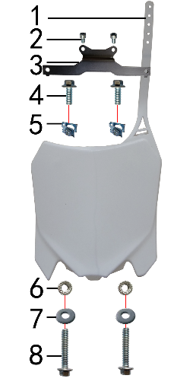 | 1 | 6.110.0230 | 记分牌 | BSE250-1 白色 | number plate | 块 |  | 1 |  |  | $0.00
 | 2 | 7.070.0040 | 内六角圆柱头螺钉 | M6*10蓝白锌 | inner hexagon screw | 个 |  | 2 |  |  | $0.00
 | 3 | 3.520.0090 | 记分牌支架 | BSE250配177开档联板 黑色(已开模) | number plate bracket | 个 |  | 1 |  |  | $0.00
 | 4 | 7.010.0020 | 六角法兰面螺栓 | M6*16蓝白锌 | hexagon bolt with flange | 个 |  | 2 |  |  | $0.00
 | 5 | 7.190.0010 | 卡片螺母 | M6 蓝白锌（522） | clip nut | 个 |  | 2 |  |  | $0.00

DIAGRAM | Багажник
 | POS. | ERP CODE | CHINESE NAME | SPECIFICATION | ENGLISH NAME | UNIT | 采购成本(元) | QTY | UNIT PRICE (EX WORKS ) | ORDER QTY | TOTAL AMOUNT | REMARKS
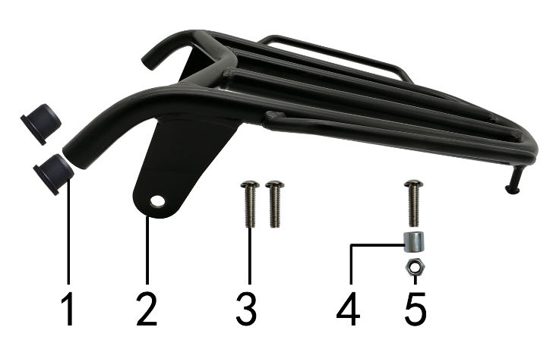 | 1 | 1.083.0050 | 圆管堵头 | φ12.5橡胶黑色 | plug | 个 |  | 2 |  |  | $0.00
 | 2 | 3.660.0050 | 后货架 | BSE150D 黑色 | rear rack | 个 |  | 1 |  |  | $0.00
 | 3 | 7.120.0211 | 不锈钢半圆内六角 | M8*30 | stainless inner hexagonal screw | 个 |  | 3 |  |  | $0.00
 | 4 | 3.330.0070 | 尾灯支架安装隔套 | Φ8*Φ14*13镀白锌 | spacer | 个 |  | 1 |  |  | $0.00
 | 5 | 7.140.0020 | 全金属六角法兰面锁紧螺母(GB6187) | M8蓝白锌（自锁） | hexagon lock nut with flange (GB6187) | 个 |  | 1 |  |  | $0.00

DIAGRAM | Дополнительно
 | POS. | ERP CODE | CHINESE NAME | SPECIFICATION | ENGLISH NAME | UNIT | 采购成本(元) | QTY | UNIT PRICE (EX WORKS ) | ORDER QTY | TOTAL AMOUNT | REMARKS
 | 1 | 9.090.0025 | 单面胶 | EVA黑色 厚10mm*宽20mm*10M | single-sided adhesive | 卷 |  | 0.1 |  |  | $0.00
 | 2 | 9.015.0020 | 隔热耐高温铝箔纸胶带 | 50*20米 | heat insulation tape | 卷 |  | 0.12 |  |  | $0.00
 | 3 | 6.301.0800 | 普通覆膜贴花 | BSE150(含BSE250记分牌) | standard stiker | 套 |  | 1 |  |  | $0.00
 | 4 | 6.302.0100 | 普通覆膜料贴花 | 2#护板(马祖奇) | standard stiker | 付 |  | 1 |  |  | $0.00
 | 5 | 6.050.0020 | 胶棉布 | 方型内55 | handle bar stiker | 张 |  | 1 |  |  | $0.00
 | 6 | 6.303.0010 | 普通覆膜料贴花 | 本田款前大灯 | standard stiker | 片 |  | 1 |  |  | $0.00
 | 7 | 1.161.0200 | 汽油管 | EPA标准（8.5*4.5） | gasline hose | 米 |  | 0.3 |  |  | $0.00

ADDITIONAL SPARE PARTS REQUIRED | POS. | ERP CODE | CHINESE NAME | SPECIFICATION | ENGLISH NAME | UNIT | 采购成本(元) | QTY | UNIT PRICE (EX WORKS ) | ORDER QTY | TOTAL AMOUNT | REMARKS
 |  |  |  |  |  |  |  |  |  |  | $0.00
 |  |  |  |  |  |  |  |  |  |  | $0.00
 |  |  |  |  |  |  |  |  |  |  | $0.00
GRAND TOTAL: |  |  |  |  |  |  |  |  |  |  | $0.00

